Finland
FILL IN THE YELLOW | Languages changes |  |  | PLEASE TRANSLATE ONLY THE 2 PARTS HIGHLIGHTED IN GREEN

 | Varhaiskasvatus | Alisuoriutuminen lukemisessa | Alisuoriutuminen matematiikassa | Alisuoriutuminen luonnontieteissä | Varhain opintonsa keskeyttäneet | Korkea-asteen tutkinnon suorittaneet | Hiljattain valmistuneiden työllisyysaste | Koulutukseen osallistuvat aikuiset
Finland | 89.3% | 13.5% | 15.0% | 12.9% | 7.3% | 47.3% | 84.4% | 29.0%
Strongest performer | 100.0% | 11.1% | 10.2% | 8.8% | 3.0% | 58.8% | 93.1% | 34.3%
Weakest performer | 75.2% | 47.1% | 46.60% | 46.5% | 17.3% | 25.8% | 58.7% | 1.3%
EU average | 94.8% | 22.5% | 22.9% | 22.3% | 10.2% | 40.3% | 80.9% | 10.8%
EU target | 95.0% | 15.0% | 15.0% | 15.0% | 10.0% | 40.0% | 82.0% | 15.0%

Figure 2: position in relation to strongest and weakest performers

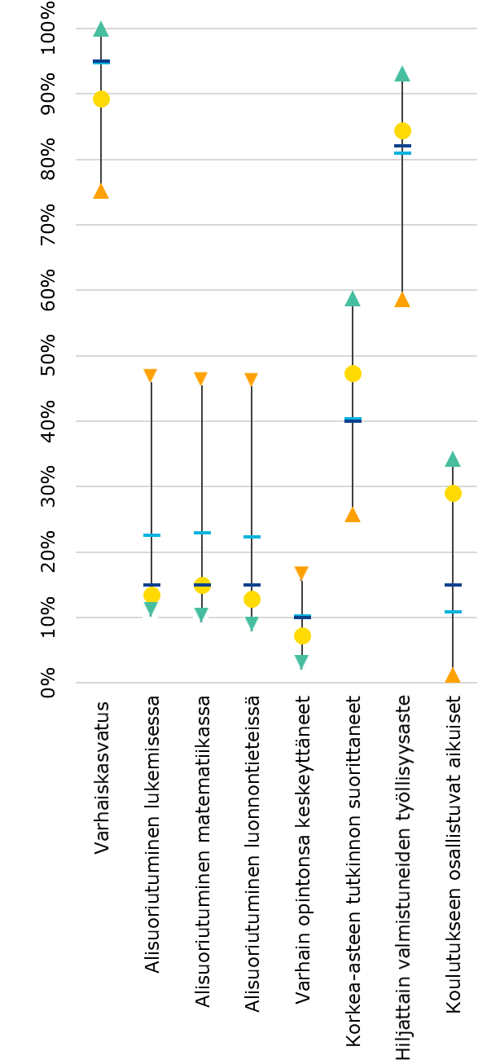
Maakohtainen tulos
Paras
Heikoin
EU:n keskiarvo
EU:n tavoite

